Modelo 1
Santiago en el NOA
Datos por Departamento

Campaña
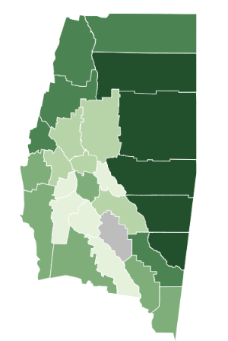
Seleccione departamento
Algodón
Avena
Cártamo
Cebada
Centeno
Colza
Garbanzo
Todos
 |  |  |  | Agricultura - Cultivos Extensivos - Soja - Provincia
 | Inicio

Girasol
Maíz
Maní
Poroto
Soja
Sorgo
Trigo
Agricultura

Soja
Campaña
2024/25
Superficie sembrada
1.415.045 ha
Superficie cosechada
1.254.863 ha
Producción
2.895.000 tn
Rendimiento promedio
2.307 kg/ha
Ganadería

Clima
Soja - Sgo del Estero - Total - Evolución de la superficie cosechada y producción - Campañas 2013/14 a 2024/25
 | Sup. Cos. (Ha) | Producción (Tn)
2013/14 | 970,350 | 2,737,945
2014/15 | 778,500 | 1,915,310
2015/16 | 941,572 | 2,498,134
2016/17 | 865,690 | 3,159,862
2017/18 | 887,240 | 2,353,796
2018/19 | 979,492 | 3,142,543
2019/20 | 1,051,780 | 3,377,967
2020/21 | 1,078,150 | 3,603,230
2021/22 | 1,078,120 | 3,340,985
2022/23 | 1,129,500 | 2,823,432
2023/24 | 1,105,414 | 3,030,971
2024/25 | 1,254,863 | 2,895,233
Sgo del Estero - Campaña 2024/25 - Participación porcentual por cultivo en el total de la producción (fina y gruesa)
 | Participación
Soja | 48.1%
Maíz | 26.8%
Algodón | 7.3%
Trigo | 7.2%
Sorgo | 5.4%
Resto | 5.2%
Industria

Economia

General

 |  | Fuente: MAGyP
 |  | Información relacionada (abre en nueva ventana) |  |  |  |  |  | UTILIDADES
 |  | > | Costos y márgenes Soja |  | > | Precios de Soja
 |  | > | Exportaciones de Soja |  | > | VBP - Valor Bruto de la Producción | Asistente IA |  | Exportar como PDF
 |  | > | Calendario de siembra y cosecha

 |  | Tecnología Pivotal :B3 ,Minibox y Prompt

Modelo 2
Santiago en el NOA
Datos por Departamento

Campaña
Seleccione departamento
Algodón
Avena
Cártamo
Cebada
Centeno
Colza
Garbanzo
Todos
 |  |  | Agricultura - Cultivos Extensivos - Soja - Provincia
 | Inicio

Girasol
Maíz
Maní
Poroto
Soja
Sorgo
Trigo
Agricultura

Soja
Campaña
2024/25
Superficie sembrada
1.415.045 ha
Superficie cosechada
1.254.863 ha
Producción
2.895.000 tn
Rendimiento promedio
2.307 kg/ha
Ganadería

Clima
Soja - Sgo del Estero - Total - Evolución de la superficie cosechada y producción - Campañas 2013/14 a 2024/25
 | Sup. Cos. (Ha) | Producción (Tn)
2013/14 | 970,350 | 2,737,945
2014/15 | 778,500 | 1,915,310
2015/16 | 941,572 | 2,498,134
2016/17 | 865,690 | 3,159,862
2017/18 | 887,240 | 2,353,796
2018/19 | 979,492 | 3,142,543
2019/20 | 1,051,780 | 3,377,967
2020/21 | 1,078,150 | 3,603,230
2021/22 | 1,078,120 | 3,340,985
2022/23 | 1,129,500 | 2,823,432
2023/24 | 1,105,414 | 3,030,971
2024/25 | 1,254,863 | 2,895,233
Sgo del Estero - Campaña 2024/25 - Participación porcentual por cultivo en el total de la producción (fina y gruesa)
 | Participación
Soja | 48.1%
Maíz | 26.8%
Algodón | 7.3%
Trigo | 7.2%
Sorgo | 5.4%
Resto | 5.2%
Industria

Economia

General

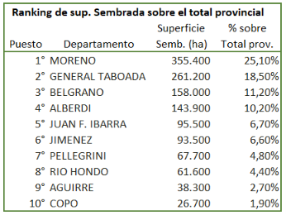

 |  | Fuente: MAGyP (Ministerio de Agricultura, Ganadería y Pesca)

 |  | Tecnología Pivotal : , Minibox y Prompt

Data
 |  |  |  |  |  |  |  |  |  |  |  |  |  |  |  |  |  |  |  | Superficie | Producción | Rendimiento |  | Superficie | Producción | Rendimiento
 |  |  |  |  |  |  |  |  |  | Campaña | Sup. Cos. (Ha) | Producción (Tn) | Campaña | Sup. Cos. (Ha) | Producción (Tn) | Campaña | Sup. Cos. (Ha) | Producción (Tn) | Campaña | Cos. (Ha) | (Tn) | Kg/ha | Campaña | Cos. (Ha) | (Tn) | Kg/ha
Campaña | Sup. Cos. (Ha) | Producción (Tn) |  |  |  |  |  |  |  | 2013/14 | 970,350 | 2,737,945 | 2017/18 | 887,240 | 2,353,796 | 2021/22 | 1,078,120 | 3,340,985 | 2013/14 | 970,350 | 2,737,945 | 2,822 | 2019/20 | 1,051,780 | 3,377,967 | 3,212
2013/14 | 970,350 | 2,737,945 |  |  |  |  |  |  |  | 2014/15 | 778,500 | 1,915,310 | 2018/19 | 979,492 | 3,142,543 | 2022/23 | 1,129,500 | 2,823,432 | 2014/15 | 778,500 | 1,915,310 | 2,460 | 2020/21 | 1,078,150 | 3,603,230 | 3,342
2014/15 | 778,500 | 1,915,310 |  |  |  |  |  |  |  | 2015/16 | 941,572 | 2,498,134 | 2019/20 | 1,051,780 | 3,377,967 | 2023/24 | 1,105,414 | 3,030,971 | 2015/16 | 941,572 | 2,498,134 | 2,653 | 2021/22 | 1,078,120 | 3,340,985 | 3,099
2015/16 | 941,572 | 2,498,134 |  |  |  |  |  |  |  | 2016/17 | 865,690 | 3,159,862 | 2020/21 | 1,078,150 | 3,603,230 | 2024/25 | 1,254,863 | 2,895,233 | 2016/17 | 865,690 | 3,159,862 | 3,650 | 2022/23 | 1,129,500 | 2,823,432 | 2,500
2016/17 | 865,690 | 3,159,862 |  |  |  |  |  |  |  |  |  |  |  |  |  |  |  |  | 2017/18 | 887,240 | 2,353,796 | 2,653 | 2023/24 | 1,105,414 | 3,030,971 | 2,742
2017/18 | 887,240 | 2,353,796 |  |  |  |  |  |  |  |  |  |  |  |  |  |  |  |  | 2018/19 | 979,492 | 3,142,543 | 3,208 | 2024/25 | 1,254,863 | 2,895,233 | 2,307 | Ranking de sup. Sembrada sobre el total provincial
2018/19 | 979,492 | 3,142,543 |  |  |  |  |  |  |  |  |  |  |  |  |  |  |  |  |  |  |  |  |  |  |  |  |  |  | Superficie | % sobre
2019/20 | 1,051,780 | 3,377,967 |  |  |  |  |  |  |  |  |  |  |  |  |  |  |  |  |  |  |  |  |  |  |  |  | Puesto | Departamento | Semb. (ha) | Total prov.
2020/21 | 1,078,150 | 3,603,230 |  |  |  |  |  |  |  |  |  |  |  |  |  |  |  |  |  |  |  |  |  |  |  |  | 1° | MORENO | 355,400 | 25.10%
2021/22 | 1,078,120 | 3,340,985 |  |  |  |  |  |  |  |  |  |  |  |  |  |  |  |  |  |  |  |  |  |  |  |  | 2° | GENERAL TABOADA | 261,200 | 18.50%
2022/23 | 1,129,500 | 2,823,432 |  |  |  |  |  |  |  |  |  |  |  |  |  |  |  |  |  |  |  |  |  |  |  |  | 3° | BELGRANO | 158,000 | 11.20%
2023/24 | 1,105,414 | 3,030,971 |  |  |  |  |  |  |  |  |  |  |  |  |  |  |  |  |  |  |  |  |  |  |  |  | 4° | ALBERDI | 143,900 | 10.20%
2024/25 | 1,254,863 | 2,895,233 |  |  |  |  |  |  |  |  |  |  |  |  |  |  | 2013/14 | 2,822 |  |  |  |  |  |  |  |  | 5° | JUAN F. IBARRA | 95,500 | 6.70%
 |  |  |  |  |  |  |  |  |  |  |  |  |  |  |  |  | 2014/15 | 2,460 |  |  |  |  |  |  |  |  | 6° | JIMENEZ | 93,500 | 6.60%
 |  |  |  |  |  |  |  |  |  |  |  |  |  |  |  |  | 2015/16 | 2,653 |  |  |  |  |  |  |  |  | 7° | PELLEGRINI | 67,700 | 4.80%
 |  |  |  |  |  |  |  |  |  |  |  |  |  |  |  |  | 2016/17 | 3,650 |  |  |  |  |  |  |  |  | 8° | RIO HONDO | 61,600 | 4.40%
 |  |  |  |  |  |  |  |  |  |  |  |  |  |  |  |  | 2017/18 | 2,653 |  |  |  |  |  |  |  |  | 9° | AGUIRRE | 38,300 | 2.70%
 |  |  |  |  |  |  |  |  |  |  |  |  |  |  |  |  | 2018/19 | 3,208 |  |  |  |  |  |  |  |  | 10° | COPO | 26,700 | 1.90%
 |  |  |  |  |  |  |  |  |  |  |  |  |  |  |  |  | 2019/20 | 3,212
 |  |  |  |  |  |  |  |  |  |  |  |  |  |  |  |  | 2020/21 | 3,342
Soja - Sgo del Estero - Total - Evolución de la superficie cosechada y producción - Campañas 2013/14 a 2024/25
 |  |  |  |  |  |  |  |  |  |  |  |  |  |  |  |  | 2021/22 | 3,099
 |  |  |  |  |  |  |  |  |  |  |  |  |  |  |  |  | 2022/23 | 2,500
 |  |  |  |  |  |  |  |  |  |  |  |  |  |  |  |  | 2023/24 | 2,742
 |  |  |  |  |  |  |  |  |  |  |  |  |  |  |  |  | 2024/25 | 2,307

Cultivo | Campaña | Provincia | Departamento | idProvincia | idDepartamento | Sup. Sembrada (Ha) | Sup. Cosechada (Ha) | Producción (Tn)
Soja total | 2024/25 | SANTIAGO DEL ESTERO | Total provincia | 86 | 0 | 1,415,045 | 1,254,863 | 2,895,233 | 48.1%
Maíz | 2024/25 | SANTIAGO DEL ESTERO | Total provincia | 86 | 0 | 550,700 | 413,985 | 1,612,241 | 26.8%
Algodón | 2024/25 | SANTIAGO DEL ESTERO | Total provincia | 86 | 0 | 232,900 | 217,700 | 440,033 | 7.3%
Trigo total | 2024/25 | SANTIAGO DEL ESTERO | Total provincia | 86 | 0 | 441,340 | 394,965 | 433,058 | 7.2%
Sorgo | 2024/25 | SANTIAGO DEL ESTERO | Total provincia | 86 | 0 | 148,920 | 109,995 | 325,826 | 5.4%
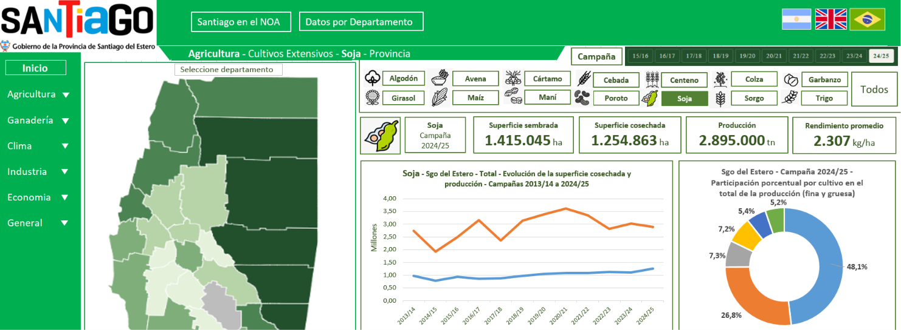
Poroto negro | 2024/25 | SANTIAGO DEL ESTERO | Total provincia | 86 | 0 | 108,360 | 105,213 | 180,585 | 3.0%
Girasol | 2024/25 | SANTIAGO DEL ESTERO | Total provincia | 86 | 0 | 37,520 | 37,295 | 73,052 | 1.2%
Garbanzo | 2024/25 | SANTIAGO DEL ESTERO | Total provincia | 86 | 0 | 23,230 | 20,595 | 19,326 | 0.3%
Cebada total | 2024/25 | SANTIAGO DEL ESTERO | Total provincia | 86 | 0 | 21,390 | 19,519 | 15,334 | 0.3%
Poroto otros | 2024/25 | SANTIAGO DEL ESTERO | Total provincia | 86 | 0 | 7,850 | 7,601 | 13,358 | 0.2%
Centeno | 2024/25 | SANTIAGO DEL ESTERO | Total provincia | 86 | 0 | 34,230 | 5,205 | 4,079 | 0.1%
Trigo candeal | 2024/25 | SANTIAGO DEL ESTERO | Total provincia | 86 | 0 | 3,200 | 3,050 | 3,316 | 0.1%
Avena | 2024/25 | SANTIAGO DEL ESTERO | Total provincia | 86 | 0 | 15,460 | 1,650 | 1,305 | 0.0%
Colza | 2024/25 | SANTIAGO DEL ESTERO | Total provincia | 86 | 0 | 1,500 | 1,440 | 1,199 | 0.0%
Cártamo | 2024/25 | SANTIAGO DEL ESTERO | Total provincia | 86 | 0 | 1,086 | 1,086 | 1,195 | 0.0%
Maní | 2024/25 | SANTIAGO DEL ESTERO | Total provincia | 86 | 0 | 300 | 285 | 627 | 0.0%
 |  |  |  |  |  |  |  | 6,019,767 | 5.2%

Sgo del Estero - Campaña 2024/25 - Participación porcentual por cultivo en el total de la producción (fina y gruesa)
Producto | Participación
Soja | 48.1%
Maíz | 26.8%
Algodón | 7.3%
Trigo | 7.2%
Sorgo | 5.4%
Resto | 5.2%

